Sheet1
REKAPITULASI DAFTAR USULAN PROGRAM RT BERKELAS TAHUN 2025 PELAKSANAAN TAHUN ANGGARAN 2026
KELURAHAN TASIKMADU KECAMATAN LOWOKWARU KOTA MALANG
No | Permasalahan | Uraian Usulan | Volume | Satuan | Harga per satuan | Total Biaya | Kelompok Sasaran | Lokasi | Keterangan

RW. 01
Kegiatan Fisik
1 | Air tersumbat, gorong-gorong rusak | Gorong-gorong 30x40 (Pembangunan/Pemelihaan Gorong-gorong cor setempat 30x40 cm) | 41.6 | m | 1,200,000 | 49,920,000 | RT 01 | Jl. Hokky RT 01 RW 01 | 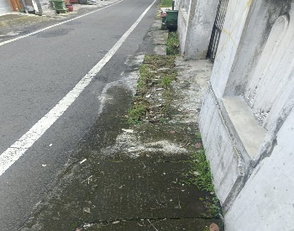
2 | Air tersumbat, gorong-gorong rusak | Gorong-gorong 30x40 (Pembangunan/Pemelihaan Gorong-gorong cor setempat 30x40 cm) | 41.6 | m | 1,200,000 | 49,920,000 | RT 02 | Jl. Hokky RT 02 RW 01 | 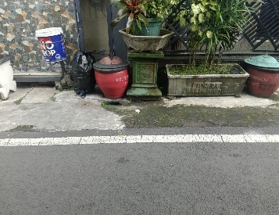
3 | Penyumbatan saluran air karena tinggi tanah tidak seimbang ( Sumbang ) | Gorong-gorong 30x40 (Pembangunan/Pemelihaan Gorong-gorong cor setempat 30x40 cm) | 41.6 | m | 1,200,000 | 49,920,000 | RT 03 | Jl. Bola Volly RT 03 RW 01 | 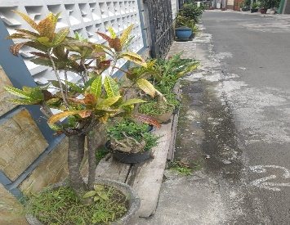
4 | Kerusakan Infrastruktur, Ketidaksesuaian desain,Perilaku Pengguna | Pembangunan/Pemeliharaan MCK | 4 | m2 | 3,300,000 | 13,200,000 | RT 04 | Jl. Golf RT 04 RW 01
5 | Keretakan akibat cuaca, Tanah ambles dikarenakan tergerus air hujan | Rabat beton | 21 | m2 | 275,000 | 5,775,000 | RT 04 | Jl. Golf RT 04 RW 01 | 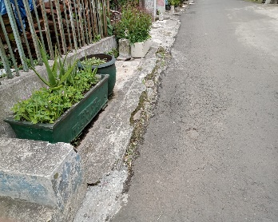
 |  |  |  | Total |  | 168,735,000
Kegiatan Non Fisik
1 | Untuk memfasilitasi kegiatan diluar ruangan | Pengadaan Tenda kerucut untuk usaha (3x3) | 4 | unit | 4,000,000 | 16,000,000 | RT 04 | Jl. Golf RT 04 RW 01
2 | Rumput liar yg cepat tumbuh diarea jalan | Pembangunan/pemeliharaan penataan/taman lingkungan (mesin pemotong rumput) | 1 | paket | 8,800,000 | 8,800,000 | RT 04 | Jl. Golf RT 04 RW 01
3 | peningkatan sumber daya manusia | Pelatihan usaha mikro | 10 | orang | 600,000 | 6,000,000 | RT 04 | Jl. Golf RT 04 RW 01
 |  |  |  | Total |  | 30,800,000

